상품제안서
편한가위+미용야채칼+집게 | 상품코드: S12822

 |  |  |  |  |  |  | 02-713-8555 | www.synergygift.co.kr
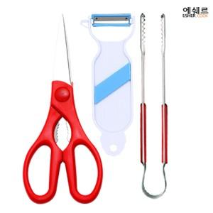 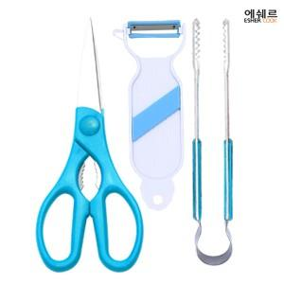

【상세/제작정보】 | 야채칼에 실크1도 인쇄 다른곳에 인쇄 또는 기본수량 이하 주문시 인쇄비추가

【인쇄/포장옵션】 | 실크 / 포장지포장

【공급단가】 | 수량 | 300~ | 1,000~ | 2,000~ | 3,000~ | 5,000~
*VAT별도 | 단가 | 4,860원 | 4,680원 | 4,500원 | 4,320원 | 4,210원

【상품 URL】 | https://www.synergygift.co.kr:443/src/goods_detail.php?gdno=9850

